Sheet1
DATA DAYA TARIK WISATA (DTW) KAB./KOTA KEPULAUAN SELAYAR TAHUN 2019

A. DTW Alam/Bahari
No. | Nama DTW | Daya Tarik Utama | Jarak Tempuh/Waktu dari Ibu Kab./Kota | Sudah dikelola/Belum | Pengelola/No. Telp | FOTO | KET

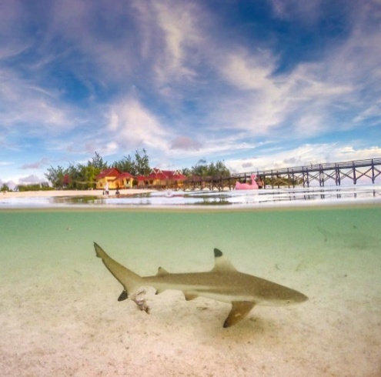
1. | Takabonerate | Snorkling | 8 jam | sudah
 |  | Diving |  |  | Balai Taman
 |  | Playing Baby shark |  |  | Nasional
 |  | Bunging Pasir putih |  |  | Takabonerate
 |  | Sun bathing
 |  | Canoying |  |  | 08124191113
 |  | Sunset
 |  | Sunrise
 |  | Guest house
 |  | Volly pantai
 |  | Sand beach
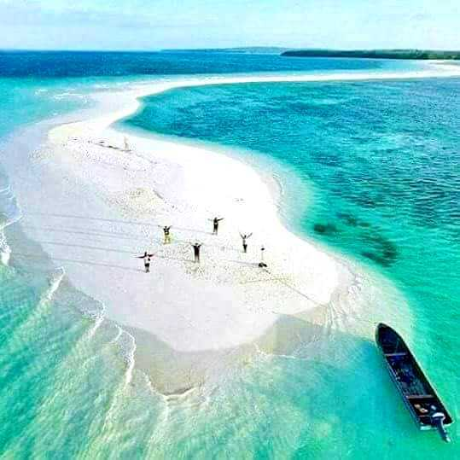
2. | Pulau Bahuluang | Snorkling | 1 jam 30 menit | sudah | 085757139640
 |  | Diving |  |  | Arung
 |  | Bunging Karang
 |  | Homestay
 |  | Sandy beach

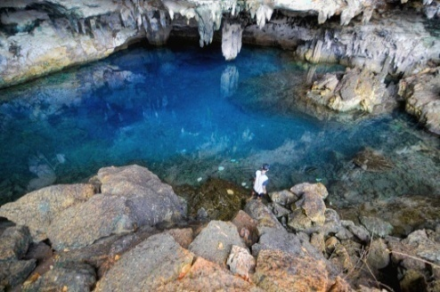
3. | Kawasan Pasi Gusung | Snorkling | 30 menit | sudah | 082192957195
 | (Liang Kareta, | Diving
 | Balo Jaha, | Fishing
 | Bone Malea) | Swimming
 |  | Pasir putih
 |  | Trecking Mangrove

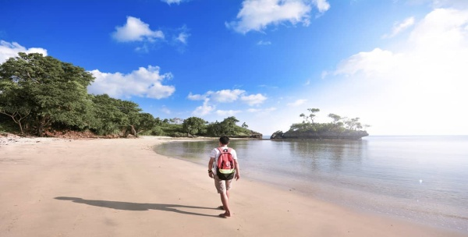
4. | Pantai Baloiya | Snorkling | 25 menit | sudah
 |  | Swimming
 |  | Sunari Resort |  |  | 081341504973
 |  | Villa Norsyah |  |  | 082347157272
 |  | Tamamelong Resort |  |  | 081241421061

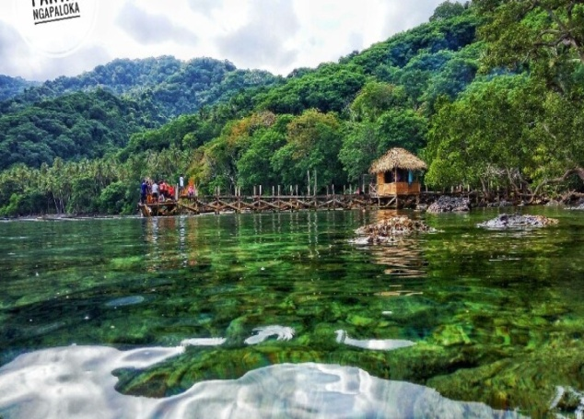
5. | Pantai Punagaan | Snorkling | 40 menit | sudah | 085340099485
 |  | Diving |  |  | Razak
 |  | out bond |  |  | Ketua Bumdes
 |  | Trecking
 |  | Air Terjun
 |  | Fishing
 |  | Penginapan
 |  | Palung Laut

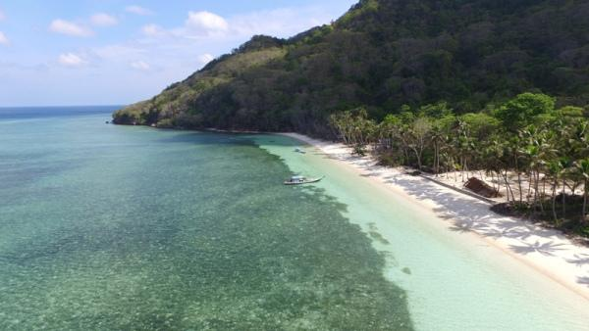
6. | Pantai Pinang | Snorkling | 1 jam 30 menit | sudah | 082192957195
 |  | Diving |  |  | Mr. Doni
 |  | Swimming
 |  | Villa
 |  | Fasilitas Resort
 |  | dan Scuba Dive

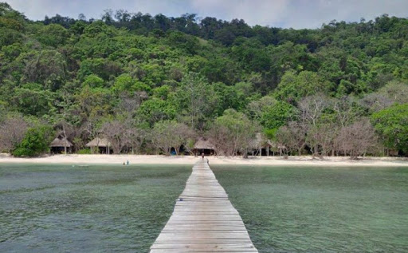
7. | Pantai Bonetappalang | Snorkling | 1 jam 35 menit | sudah | Pulding
 |  | Diving |  |  | 082187095480
 |  | Swimming
 |  | Schultheis Dive Resort

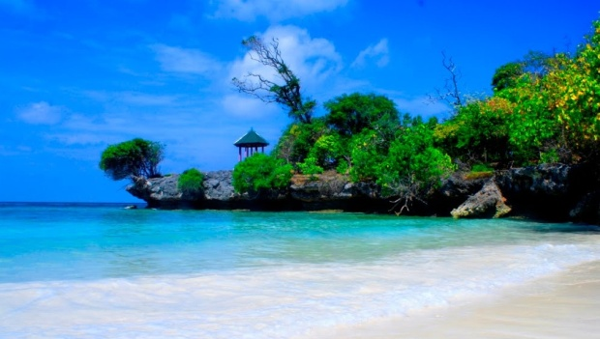
8. | Pantai Pa'badilang | Spot foto | 45 menit | sudah | Masyarakat /
 |  | Diving |  |  | Pemerintah Desa

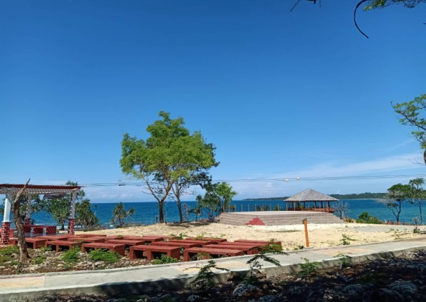
9. | Pantai Tamamelong | Spot Foto | 30 menit | sudah | Pemerintah
 |  | Swimming |  |  | Kabupaten
 |  | Fishing |  |  | Kep. Selayar

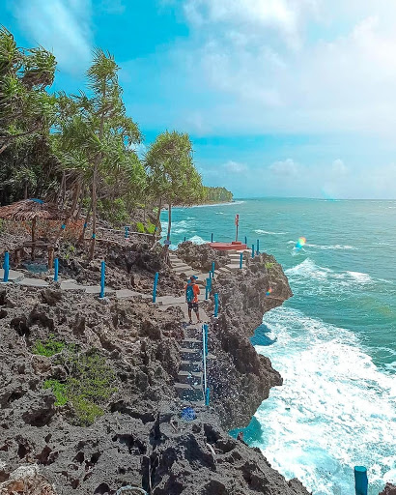
10. | Karang Indah | Spot Foto | 15 menit | sudah | Nur Yadin
 |  | Kuliner |  |  | 085299793007
 |  | Swimming

B. DTW Budaya/Sejarah/Tradisi/Ziarah/Desa Wisata
No. | Nama DTW | Daya Tarik Utama | Jarak Tempuh/Waktu dari Ibu Kab./Kota | Sudah dikelola/Belum | Pengelola/No. Telp | FOTO | KET

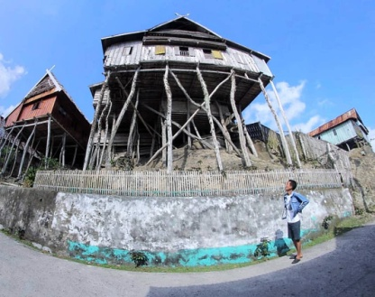
1. | Kampung Bitombang | Kampung Tua | 30 menit | belum
 |  | Rumah tinggi

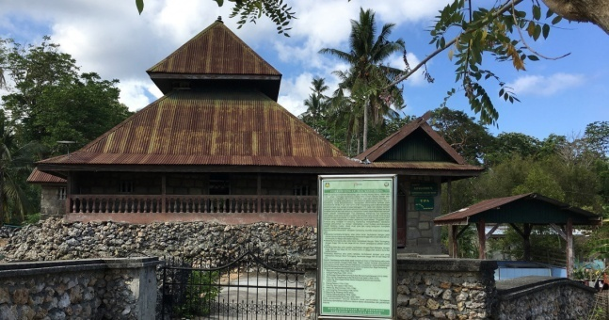
2. | Kampung Gantarang | Mesjid Tua | 30 menit | belum

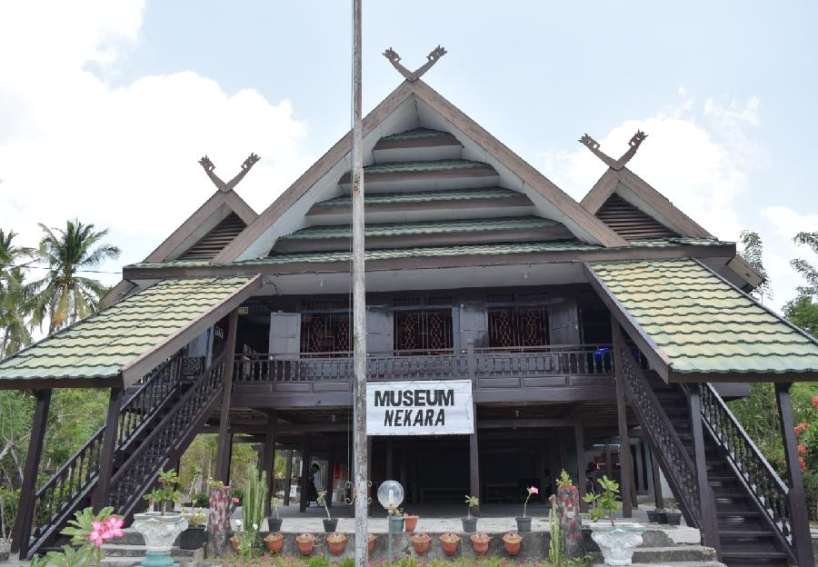
3. | Matalalang | Gong Nekara | 15 menit | sudah
 |  | Museum Tanadoang

4. | Kampung Padang | Jangkar Raksasa | 25 menit | sudah |  | 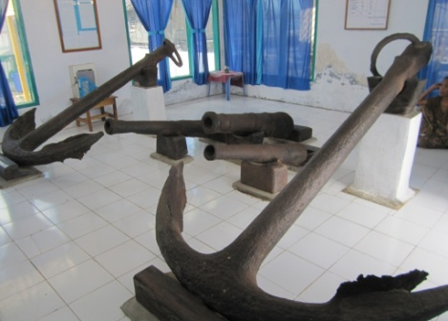
 |  | Perkampungan Nelayan

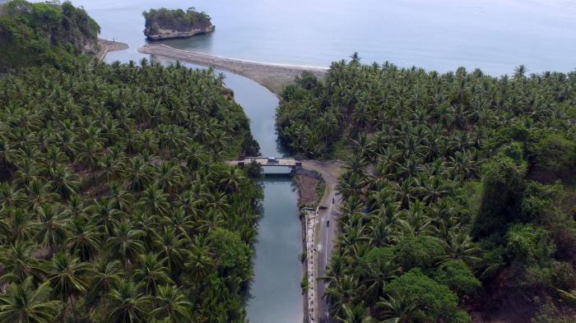
5. | Sangkulu-kulu | Situs bawah air | 30 menit | sudah
 |  | Quina Resort

C. DTW Buatan
No. | Nama DTW | Daya Tarik Utama | Jarak Tempuh/Waktu dari Ibu Kab./Kota | Sudah dikelola/Belum | Pengelola/No. Telp | FOTO | KET

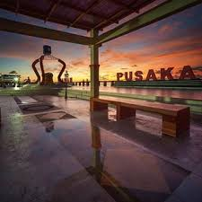
1. | Taman Pusaka | Spot Foto | 5 menit | sudah | Pemda
 |  | Arena bermain
 |  | Sunset
 |  | Panggung Terbuka
 |  | Jogging
 |  | Sunset

2. | Pusat Wisata Kuliner | Sunset | 5 menit | sudah | Masyarakat
 |  | Kuliner

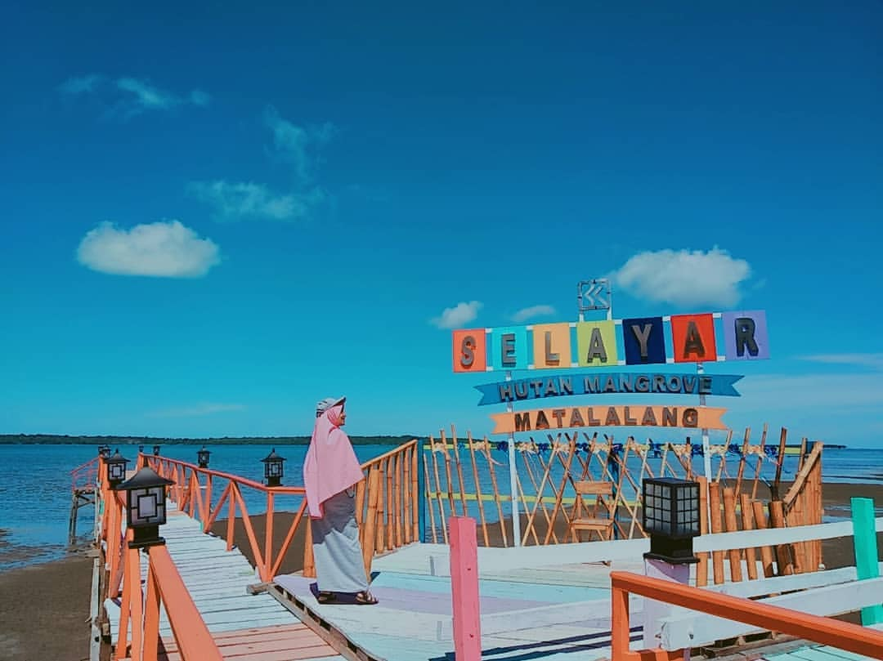
3. | Hutan Mangrove | Spot Foto | 15 menit | sudah | Masyarakat
 | Matalalang | Kuliner
 |  | Trekking mangrove

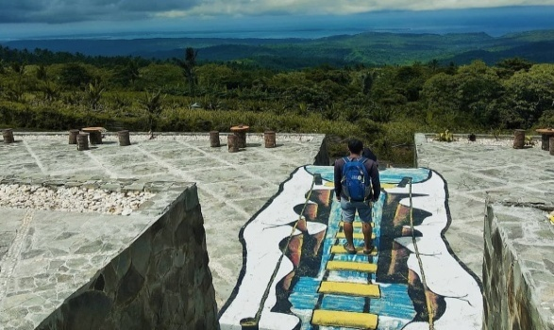
4. | Puncak Bontomarannu | Spot foto | 25 menit | belum ada
 |  | Rumah singgah

